Sheet2
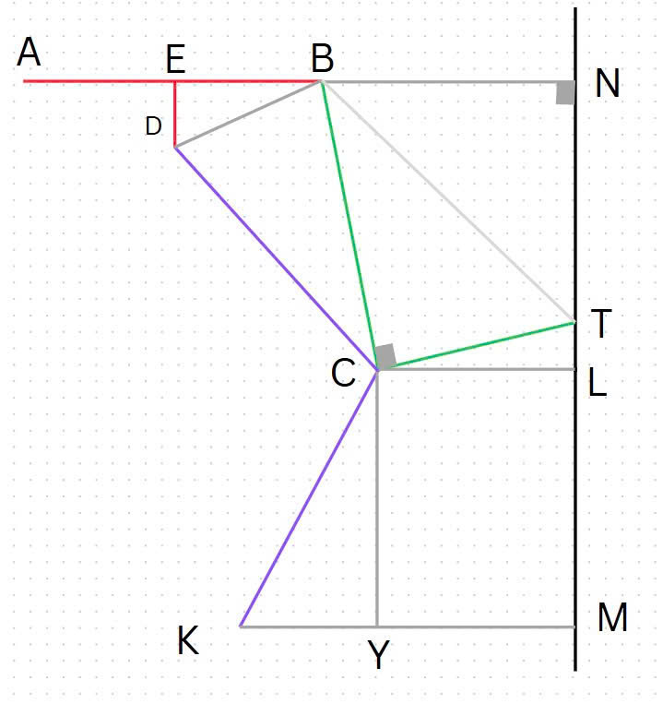
EB | ED | BN | BC | CT | MN | CL | KM
55 | 35 | 310 | 603 | 185 | 700 | 40 | 400
55 | 35 | 310 | 553 | 208 | 700 | 150 | 400
giữ | giữ | giữ | điền | điền | giữ | điền | điền
 |  |  | 50 | 23
DB | BT | NT | ∠NBT | ∠CBT | ∠EBD | ∠CBD | TL | CY
65.192024052 | 630.74083426 | 549.30319497 | 60.561731296 | 33.04688332 | 32.471192291 | 53.920193093 | 180.62391868 | -29.927113648

DC | ∠BCD |  | KC | ∠CKY
567.06070432 | 5.3312851251 |  | 361.24179178 | 57.09927256

